informacje
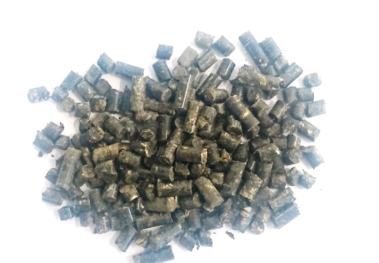
Mieszanka paszowa uzupełniająca o dużej zawartości białka i kwasów nienasyconych

 | Grupa zwierząt: | Drób (brojlery)

Skład mieszanki | Forma: | Granulat
Ziele pokrzywy (10%)
Ziele rdestu ptasiego (7%) | Termin ważności: | 24 miesiące
Ziele lebiodki pospolitej (3%)
Ziele szałwii (3%) | Dawkowanie: | 6-20g/szt./dzień
Liśc melisy (3%)
Ziele krwawnika (3%) | Zalety stosowania:
Czosnek (3%) | Wzmacnia organizm
Kwiat nagietka (5%)
Owoc głogu (5%) | Zapewnia prawidłowy wzrost i rozwój
Wytłoki z wiesiołka (8%)
Wytłoki z borówki wysokiej (2%) | Wpływa na lepsze wykorzystanie składników pokarmowych na przyrost masy
Wytłoki z soi (15%)
Wytłoki z rzepaku (10%)
Wytłoki z inu (8%)
Wytłoki z ostropestu (5%)
Wytłoki z czarnuszki (5%)
Wytłoki z lnianki (5%)
 | 10% | 10
Ziele rdestu ptasiego (7%) | 7% | 7
Ziele lebiodki pospolitej (3%) | 3% | 3
Ziele szałwii (3%) | 3% | 3
Liśc melisy (3%) | 3% | 3
Ziele krwawnika (3%) | 3% | 3
Czosnek (3%) | 3% | 3
Kwiat nagietka (5%) | 5% | 5
Owoc głogu (5%) | 5% | 5
Wytłoki z wiesiołka (8%) | 8% | 8
Wytłoki z borówki wysokiej (2%) | 2% | 2
Wytłoki z soi (15%) | 15% | 15
Wytłoki z rzepaku (10%) | 10% | 10
Wytłoki z inu (8%) | 8% | 8
Wytłoki z ostropestu (5%) | 5% | 5
Wytłoki z czarnuszki (5%) | 5% | 5
Wytłoki z lnianki (5%) | 5%

